EC2
ウィルス検知時の隔離用SG適用手順書(EC2)

【作業概要説明】
本手順はウィルス検知時の隔離用SG適用（EC2）を実施する手順である。

【操作対象】
AWS EC2 コンソール

【操作担当者】
ISIDサービスデスク担当者

【作業端末】
リモート保守端末

番号 | 操作項目 | 操作方法 | 確認方法 | チェック | 開始時間 | 終了時間 | 作業担当者 | 作業確認者 | 備考
1 | リモートログイン | 別紙「リモート保守ログイン手順」に従い、リモートログインを実施する。 各拠点からの接続の流れは以下のとおりとなる。 ・ISID品川からの接続の場合 リモート保守端末→踏み台サーバ→AWSコンソール ・横浜銀行事務センターからの接続の場合 AWSコンソール管理端末→AWSコンソール ＃作業用のロールはAWS管理コンソールの「保守運用用アカウント」を利用する。 | リモートログイン手順においてエラーが発生しないこと。 | □
2 | AWSコンソールからEC2サービスを開く | AWSコンソール検索窓に「EC2」と入力し、EC2画面を開く。 |  | □
3 | セキュリティグループの変更-1 | 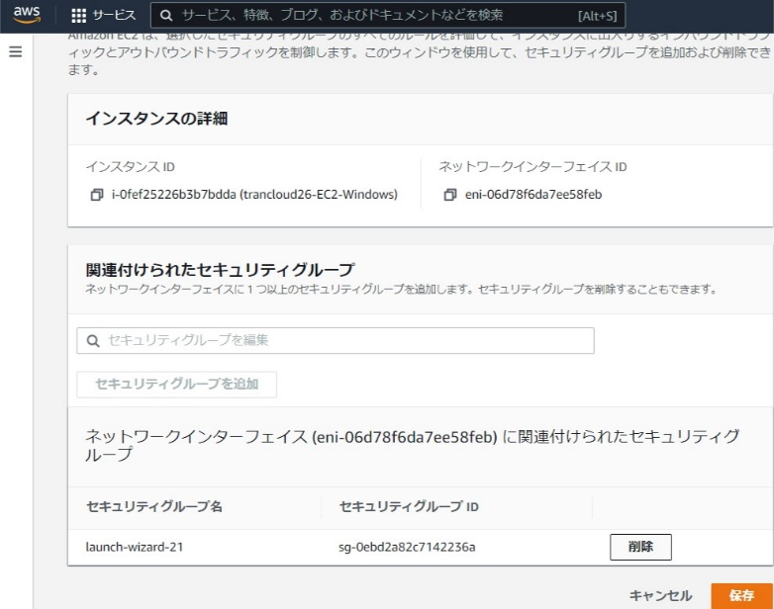 左ペインから「インスタンス」を選択する。 対象のインスタンスにチェックを入れ、画面右上の「アクション」-「セキュリティ」-「セキュリティグループの変更」を選択する。 現在設定されている関連付けられたセキュリティグループを「削除」ボタンを押して削除する。 | ※各行毎のEC2インスタンス情報は以下のファイルを参照のこと。 横浜銀行： 別紙_運用手順書用サービス設定値一覧_横浜銀行.xlsx EC2シート 東日本銀行 別紙_運用手順書用サービス設定値一覧_東日本銀行.xlsx EC2シート | □
4 | セキュリティグループの変更-2 | 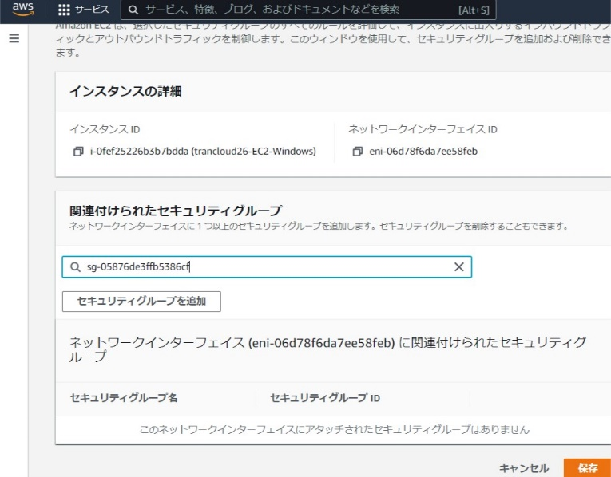 セキュリティ編集ボックスからウィルス隔離用のセキュリティグループを入力する。「セキュリティグループを追加」ボタンを押し、保存ボタンを押す。 ウィルス隔離用セキュリティグループ 横浜銀行：wc-prod-tky-priv-isolation_sg 東日本銀行：xc-prod-tky-priv-isolation_sg | 対象のインスタンスにウィルス隔離用のセキュリティグループがアタッチされていることを確認する。 | □
5 | セキュリティグループの戻し-1 | 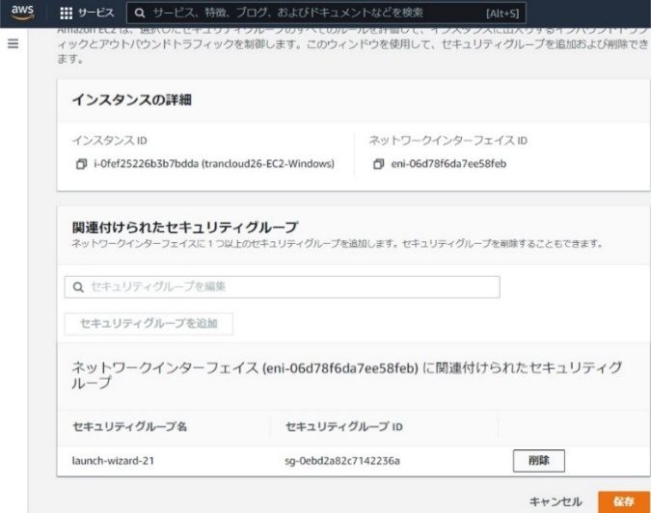 ※ウィルス隔離用セキュリティグループ設定後に、対象ECインスタンスのセキュリティグループを元に戻す手順を以下に記載する。 左ペインから「インスタンス」を選択する。 対象のインスタンスにチェックを入れ、画面右上の「アクション」-「セキュリティ」-「セキュリティグループの変更」を選択する。 現在設定されているウィルス隔離用セキュリティグループを「削除」ボタンを押してデタッチする。 | ※各行毎のEC2インスタンス情報は以下のファイルを参照のこと。 横浜銀行： 別紙_運用手順書用サービス設定値一覧_横浜銀行.xlsx EC2シート 東日本銀行 別紙_運用手順書用サービス設定値一覧_東日本銀行.xlsx EC2シート
6 | セキュリティグループの戻し-2 | セキュリティ編集ボックスから作業対象EC2インスタンスのセキュリティグループを入力する。「セキュリティグループを追加」ボタンを押し、保存ボタンを押す。 追加すべきセキュリティグループについては、5にて記載している別紙のシート内から作業対象のEC２インスタンス用のセキュリティグループ名を確認し、入力する。 | 対象のインスタンスからウィルス隔離用のセキュリティグループがデタッチされ、元のセキュリティグループが設定されていることを確認する。 | □
7 | AWSコンソールの終了、踏み台サーバからのログオフ | ブラウザを閉じてAWSコンソールを終了する。 RDPでログインしている踏み台サーバからログオフを実施する。 | AWSコンソールの終了および、踏み台サーバからのログオフを確認する。 | □

ALB
ウィルス検知時の隔離用SG適用手順書(ALB)

【作業概要説明】
本手順はウィルス検知時の隔離用SG適用（ALB）を実施する手順である。

【操作対象】
AWS EC2 コンソール

【操作担当者】
ISIDサービスデスク担当者

【作業端末】
リモート保守端末

番号 | 操作項目 | 操作方法 | 確認方法 | チェック | 開始時間 | 終了時間 | 作業担当者 | 作業確認者 | 備考
1 | リモートログイン | 別紙「リモート保守ログイン手順」に従い、リモートログインを実施する。 各拠点からの接続の流れは以下のとおりとなる。 ・ISID品川からの接続の場合 リモート保守端末→踏み台サーバ→AWSコンソール ・横浜銀行事務センターからの接続の場合 AWSコンソール管理端末→AWSコンソール ＃作業用のロールはAWS管理コンソールの「保守運用用アカウント」を利用する。 | リモートログイン手順においてエラーが発生しないこと。 | □
2 | AWSコンソールからEC2サービスを開く | AWSコンソール検索窓に「EC2」と入力し、EC2画面を開く。 |  | □
3 | セキュリティグループの変更-1 | 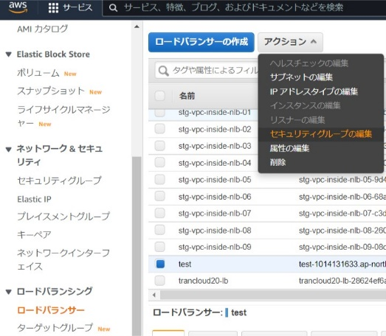 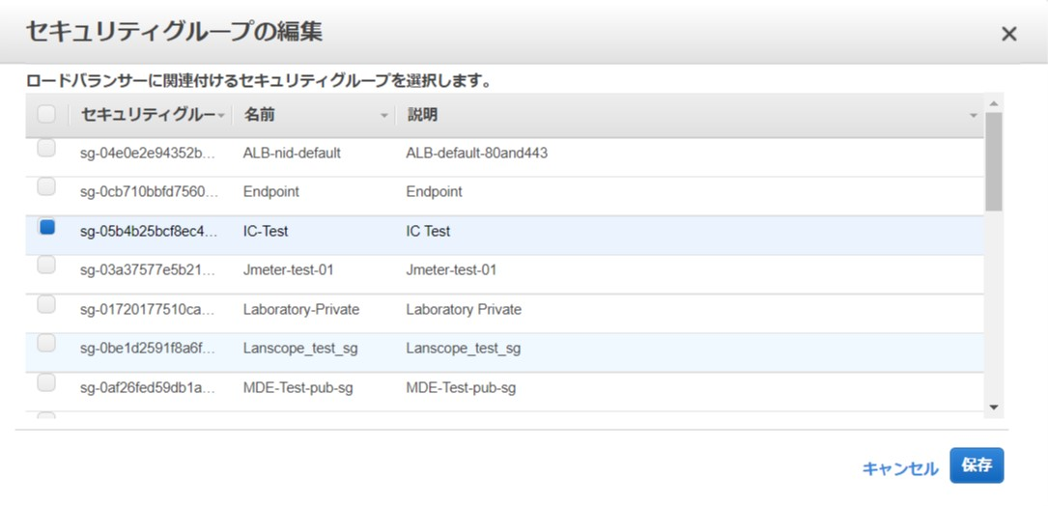 左ペインから「ロードバランサー」を選択する。 対象のALBにチェックを入れ、画面右上の「アクション」-「セキュリティグループの編集」を選択する。 セキュリティグループ編集画面で現在設定されているセキュリティグループのチェックをはずし、デタッチする。 | ※各行毎のALB情報は以下のファイルを参照のこと。 横浜銀行： 別紙_運用手順書用サービス設定値一覧_横浜銀行.xlsx ALBシート 東日本銀行 別紙_運用手順書用サービス設定値一覧_東日本銀行.xlsx ALBシート | □
4 | セキュリティグループの変更-2 | 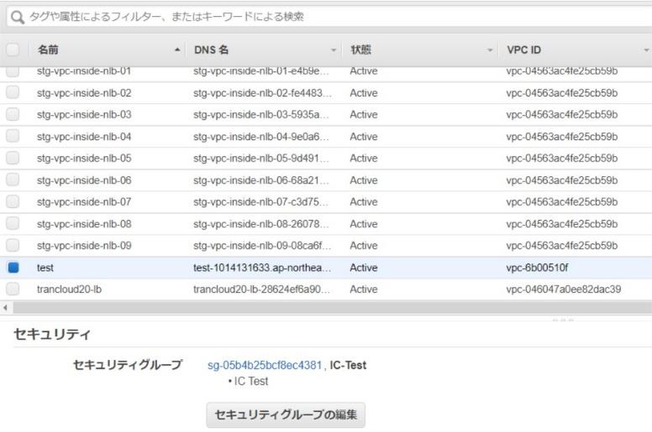 セキュリティグループ編集画面でからウィルス隔離用のセキュリティグループにチェックを入れ、「保存」ボタンを押す。 ウィルス隔離用セキュリティグループ 横浜銀行：wc-prod-tky-priv-isolation_sg 東日本銀行：xc-prod-tky-priv-isolation_sg | 対象のALBにウィルス隔離用のセキュリティグループがアタッチされていることを確認する。 | □
5 | セキュリティグループの戻し-1 |   ※ウィルス隔離用セキュリティグループ設定後に、対象ALBのセキュリティグループを元に戻す手順を以下に記載する。 左ペインから「ロードバランサー」を選択する。 対象のALBにチェックを入れ、画面右上の「アクション」-「セキュリティグループの編集」を選択する。 セキュリティグループ編集画面で現在設定されているウィルス隔離用セキュリティグループのチェックをはずし、デタッチする。 | ※各行毎のALB情報は以下のファイルを参照のこと。 横浜銀行： 別紙_運用手順書用サービス設定値一覧_横浜銀行.xlsx ALBシート 東日本銀行 別紙_運用手順書用サービス設定値一覧_東日本銀行.xlsx ALBシート | □
6 | セキュリティグループの戻し-2 |  セキュリティグループ編集画面でから対象のALB用のセキュリティグループにチェックを入れ、「保存」ボタンを押しアタッチする。 追加すべきセキュリティグループについては、5にて記載している別紙のシート内から作業対象のALB用のセキュリティグループ名を確認し、入力する。 | 対象のALBにからウィルス隔離用のセキュリティグループがデタッチされ、元のセキュリティグループが設定されていることを確認する。 | □
7 | AWSコンソールの終了、踏み台サーバからのログオフ | ブラウザを閉じてAWSコンソールを終了する。 RDPでログインしている踏み台サーバからログオフを実施する。 | AWSコンソールの終了および、踏み台サーバからのログオフを確認する。 | □

Aurora
ウィルス検知時の隔離用SG適用手順書(Aurora)

【作業概要説明】
本手順はウィルス検知時の隔離用SG適用（Aurora）を実施する手順である。

【操作対象】
AWS RDS コンソール

【操作担当者】
ISIDサービスデスク担当者

【作業端末】
リモート保守端末

番号 | 操作項目 | 操作方法 | 確認方法 | チェック | 開始時間 | 終了時間 | 作業担当者 | 作業確認者 | 備考
1 | リモートログイン | 別紙「リモート保守ログイン手順」に従い、リモートログインを実施する。 各拠点からの接続の流れは以下のとおりとなる。 ・ISID品川からの接続の場合 リモート保守端末→踏み台サーバ→AWSコンソール ・横浜銀行事務センターからの接続の場合 AWSコンソール管理端末→AWSコンソール ＃作業用のロールはAWS管理コンソールの「保守運用用アカウント」を利用する。 | リモートログイン手順においてエラーが発生しないこと。 | □
2 | AWSコンソールからRDSサービスを開く | AWSコンソール検索窓に「RDS」と入力し、RDS画面を開く。 |  | □
3 | セキュリティグループの変更-1 | 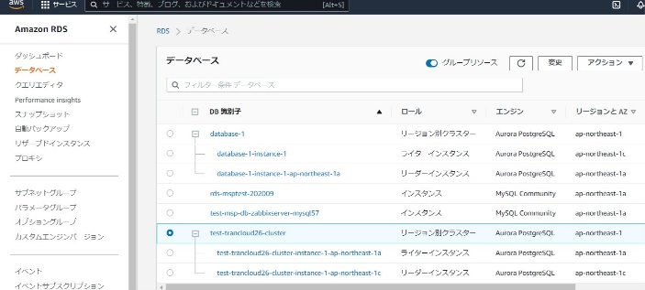 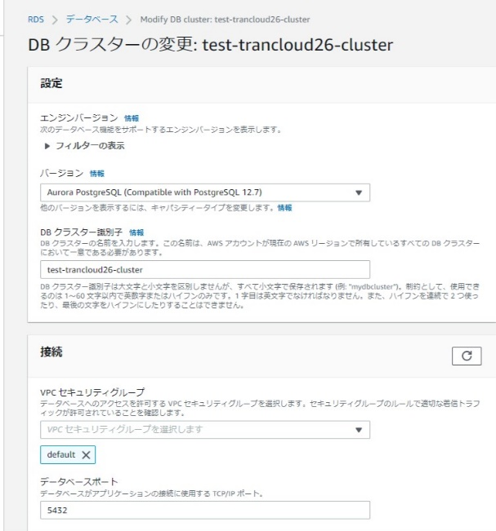 左ペインから「データベース」を選択する。 対象のデータベースにチェックを入れ、画面右上の「変更」ボタンを押す。 DBクラスターの変更画面で現在設定されているセキュリティグループの右側の「×」を押し、デタッチする。 | ※各行毎のデータベース情報は以下のファイルを参照のこと。 横浜銀行： 別紙_運用手順書用サービス設定値一覧_横浜銀行.xlsx RDSシート 東日本銀行 別紙_運用手順書用サービス設定値一覧_東日本銀行.xlsx RDSシート | □
4 | セキュリティグループの変更-2 | 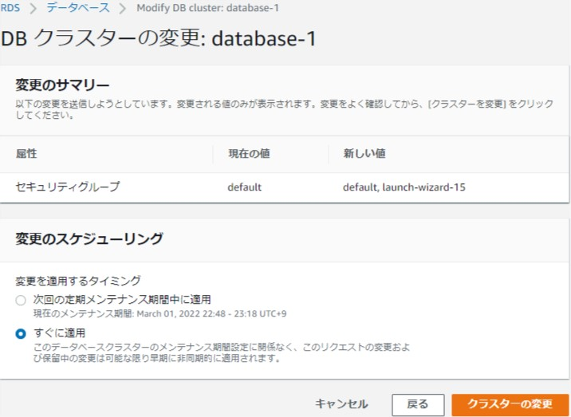 DBクラスターの変更画面でウィルス隔離用のセキュリティグループを選択し追加、画面最下部の「続行」ボタンを押す。 ウィルス隔離用セキュリティグループ 横浜銀行：wc-prod-tky-priv-isolation_sg 東日本銀行：xc-prod-tky-priv-isolation_sg 変更のスケジューリングにて「すぐに適用」を選択し、「クラスターの変更」ボタンを押す。 | 対象のデータベースにウィルス隔離用のセキュリティグループがアタッチされていることを確認する。 | □
5 | セキュリティグループの戻し-1 | 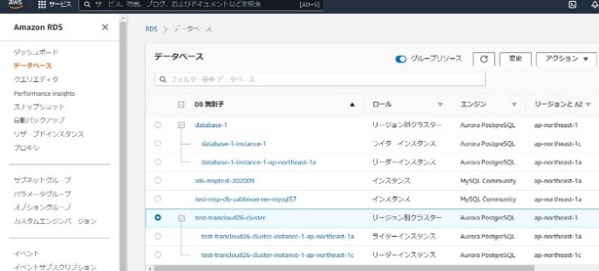 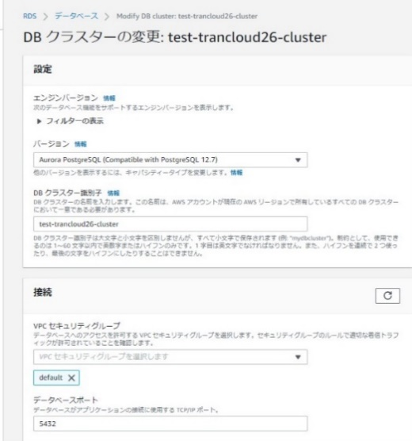 ※ウィルス隔離用セキュリティグループ設定後に、対象AuroraDBのセキュリティグループを元に戻す手順を以下に記載する。 左ペインから「データベース」を選択する。 対象のデータベースにチェックを入れ、画面右上の「変更」ボタンを押す。 DBクラスターの変更画面で現在設定されているウィルス隔離用セキュリティグループの右側の「×」を押し、デタッチする。 | ※各行毎のデータベース情報は以下のファイルを参照のこと。 横浜銀行： 別紙_運用手順書用サービス設定値一覧_横浜銀行.xlsx RDSシート 東日本銀行 別紙_運用手順書用サービス設定値一覧_東日本銀行.xlsx RDSシート | □
6 | セキュリティグループの戻し-2 |  DBクラスターの変更画面で作業対象のAuroraDBのセキュリティグループを選択し追加、画面最下部の「続行」ボタンを押しアタッチする。 追加すべきセキュリティグループについては、5にて記載している別紙のシート内から作業対象のRDS用のセキュリティグループ名を確認し、入力する。 変更のスケジューリングにて「すぐに適用」を選択し、「クラスターの変更」ボタンを押す。 | 対象のデータベースからウィルス隔離用のセキュリティグループがデタッチされ、元のセキュリティグループが設定されていることを確認する。 | □
7 | AWSコンソールの終了、踏み台サーバからのログオフ | ブラウザを閉じてAWSコンソールを終了する。 RDPでログインしている踏み台サーバからログオフを実施する。 | AWSコンソールの終了および、踏み台サーバからのログオフを確認する。 | □

Redis
ウィルス検知時の隔離用SG適用手順書(Redis)

【作業概要説明】
本手順はウィルス検知時の隔離用SG適用（Redis）を実施する手順である。

【操作対象】
AWS ElastiCache for Redis コンソール

【操作担当者】
ISIDサービスデスク担当者

【作業端末】
リモート保守端末

番号 | 操作項目 | 操作方法 | 確認方法 | チェック | 開始時間 | 終了時間 | 作業担当者 | 作業確認者 | 備考
1 | リモートログイン | 別紙「リモート保守ログイン手順」に従い、リモートログインを実施する。 各拠点からの接続の流れは以下のとおりとなる。 ・ISID品川からの接続の場合 リモート保守端末→踏み台サーバ→AWSコンソール ・横浜銀行事務センターからの接続の場合 AWSコンソール管理端末→AWSコンソール ＃作業用のロールはAWS管理コンソールの「保守運用用アカウント」を利用する。 | リモートログイン手順においてエラーが発生しないこと。 | □
2 | AWSコンソールからElastiCacheサービスを開く | AWSコンソール検索窓に「ElastiCache」と入力し、ElastiCache画面を開く。 |  | □
3 | セキュリティグループの変更-1 | 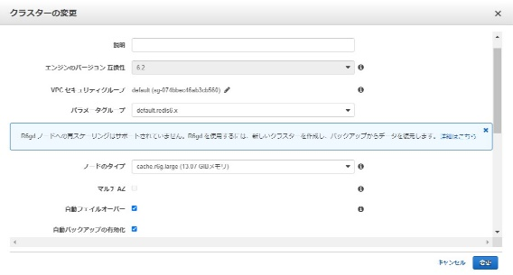 左ペインから「Redis」を選択する。 対象のクラスター名にチェックを入れ、画面右上の「アクション」-「編集」を選択する。 クラスターの変更画面からVPCセキュリティグループの編集ボタン（ペンマーク）を押す。 | ※各行毎のElastiCache for Redis情報は以下のファイルを参照のこと。 横浜銀行： 別紙_運用手順書用サービス設定値一覧_横浜銀行.xlsx ElastiCache for Redisシート 東日本銀行 別紙_運用手順書用サービス設定値一覧_東日本銀行.xlsx ElastiCache for Redisシート | □
4 | セキュリティグループの変更-2 | 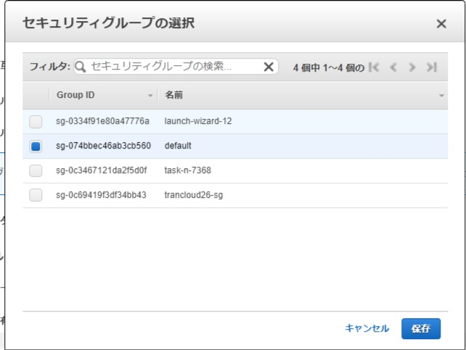 セキュリティグループの選択画面で現在設定されているセキュリティグループのチェックをはずしデタッチする。ウィルス隔離用のセキュリティグループにチェックを入れ、「保存」ボタンを押しアタッチする。 ウィルス隔離用セキュリティグループ 横浜銀行：wc-prod-tky-priv-isolation_sg 東日本銀行：xc-prod-tky-priv-isolation_sg クラスター変更画面の右下の「変更」ボタンを押す。 | 対象のRedisクラスターにウィルス隔離用のセキュリティグループがアタッチされていることを確認する。※対象クラスターのステータスがAvailableとなったら、変更処理完了済み。 | □
5 | セキュリティグループの戻し-1 | 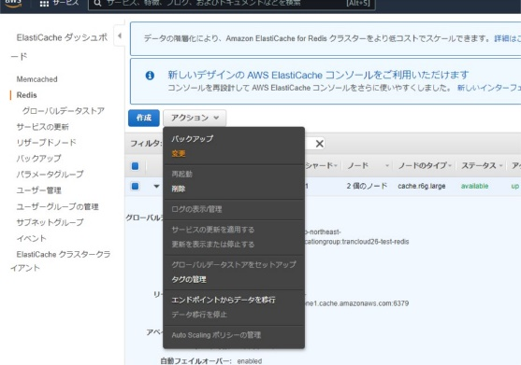  ※ウィルス隔離用セキュリティグループ設定後に、対象Redisのセキュリティグループを元に戻す手順を以下に記載する。 左ペインから「Redis」を選択する。 対象のクラスター名にチェックを入れ、画面右上の「アクション」-「編集」を選択する。 クラスターの変更画面からVPCセキュリティグループの編集ボタン（ペンマーク）を押す。 | ※各行毎のElastiCache for Redis情報は以下のファイルを参照のこと。 横浜銀行： 別紙_運用手順書用サービス設定値一覧_横浜銀行.xlsx ElastiCache for Redisシート 東日本銀行 別紙_運用手順書用サービス設定値一覧_東日本銀行.xlsx ElastiCache for Redisシート | □
6 | セキュリティグループの戻し-2 |  セキュリティグループの選択画面で現在設定されているウィルス隔離用セキュリティグループのチェックをはずしデタッチする。作業対象のRedisクラスター用のセキュリティグループにチェックを入れ、「保存」ボタンを押しアタッチする。 追加すべきセキュリティグループについては、5にて記載している別紙のシート内から作業対象のElastiCache for Redis用のセキュリティグループ名を確認し、入力する。 クラスター変更画面の右下の「変更」ボタンを押す。 | 対象のRedisクラスターからウィルス隔離用のセキュリティグループがデタッチされ、元のセキュリティグループが設定されていることを確認する。 ※対象クラスターのステータスがAvailableとなったら、変更処理完了済み。 | □
7 | AWSコンソールの終了、踏み台サーバからのログオフ | ブラウザを閉じてAWSコンソールを終了する。 RDPでログインしている踏み台サーバからログオフを実施する。 | AWSコンソールの終了および、踏み台サーバからのログオフを確認する。 | □

VPC_Endpoint
ウィルス検知時の隔離用SG適用手順書(VPC Endpoint)

【作業概要説明】
本手順はウィルス検知時の隔離用SG適用（VPC）を実施する手順である。

【操作対象】
AWS VPC コンソール

【操作担当者】
ISIDサービスデスク担当者

【作業端末】
リモート保守端末

番号 | 操作項目 | 操作方法 | 確認方法 | チェック | 開始時間 | 終了時間 | 作業担当者 | 作業確認者 | 備考
1 | リモートログイン | 別紙「リモート保守ログイン手順」に従い、リモートログインを実施する。 各拠点からの接続の流れは以下のとおりとなる。 ・ISID品川からの接続の場合 リモート保守端末→踏み台サーバ→AWSコンソール ・横浜銀行事務センターからの接続の場合 AWSコンソール管理端末→AWSコンソール ＃作業用のロールはAWS管理コンソールの「保守運用用アカウント」を利用する。 | リモートログイン手順においてエラーが発生しないこと。 | □
2 | AWSコンソールからVPCサービスを開く | AWSコンソール検索窓に「VPC」と入力し、VPC画面を開く。 | - | □
3 | セキュリティグループの変更-1 | 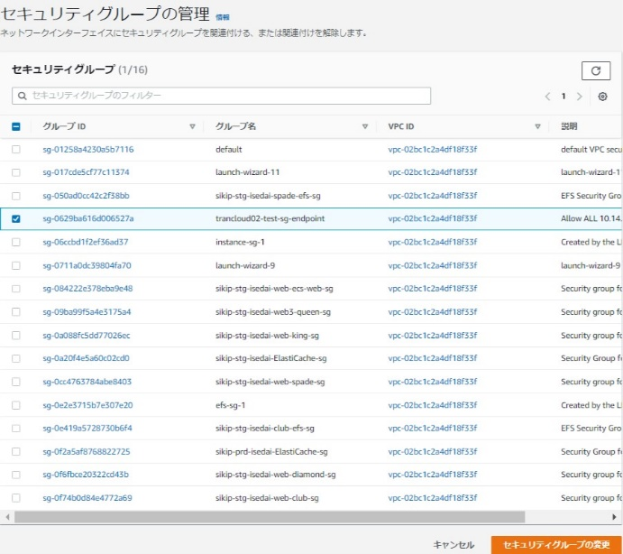 左ペインから「エンドポイント」を選択する。 対象のエンドポイントにチェックを入れ、画面右上の「アクション」-「セキュリティグループの管理」を選択する。 セキュリティグループの管理画面で現在設定されているセキュリティグループのチェックをはずし、デタッチする。 | ※各行毎のVPCエンドポイント情報は以下のファイルを参照のこと。 横浜銀行： 別紙_運用手順書用サービス設定値一覧_横浜銀行.xlsx VPC Endpointシート 東日本銀行 別紙_運用手順書用サービス設定値一覧_東日本銀行.xlsx VPC Endpointシート | □
4 | セキュリティグループの変更-2 | セキュリティグループの管理画面でからウィルス隔離用のセキュリティグループにチェックを入れ、「保存」ボタンを押し、アタッチする。 ウィルス隔離用セキュリティグループ 横浜銀行：wc-prod-tky-priv-isolation_sg 東日本銀行：xc-prod-tky-priv-isolation_sg | 対象のエンドポイントにウィルス隔離用のセキュリティグループがアタッチされていることを確認する。 | □
5 | セキュリティグループの戻し-1 | 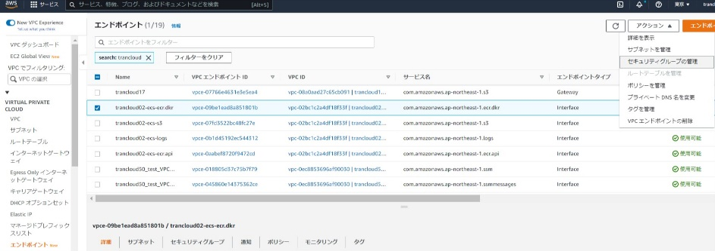 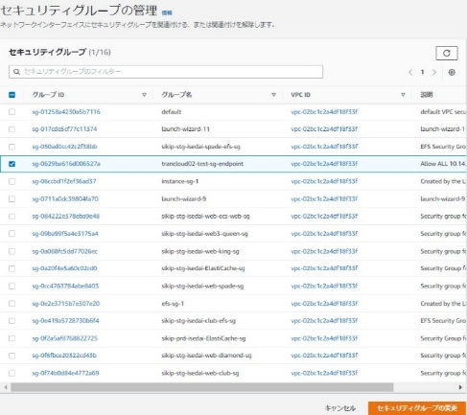 ※ウィルス隔離用セキュリティグループ設定後に、対象Redisのセキュリティグループを元に戻す手順を以下に記載する。 左ペインから「エンドポイント」を選択する。 対象のエンドポイントにチェックを入れ、画面右上の「アクション」-「セキュリティグループの管理」を選択する。 セキュリティグループの管理画面で現在設定されているウィルス隔離用セキュリティグループのチェックをはずし、デタッチする。 | ※各行毎のVPCエンドポイント情報は以下のファイルを参照のこと。 横浜銀行： 別紙_運用手順書用サービス設定値一覧_横浜銀行.xlsx VPC Endpointシート 東日本銀行 別紙_運用手順書用サービス設定値一覧_東日本銀行.xlsx VPC Endpointシート | □
6 | セキュリティグループの戻し-2 |  セキュリティグループの管理画面でから作業対象のVPC Endpoint用のセキュリティグループにチェックを入れ、「保存」ボタンを押し、アタッチする。 追加すべきセキュリティグループについては、5にて記載している別紙のシート内から作業対象のVPCエンドポイント用のセキュリティグループ名を確認し、入力する。 | 対象のエンドポイントからウィルス隔離用のセキュリティグループがデタッチされ、元のセキュリティグループが設定されていることを確認する。 | □
7 | AWSコンソールの終了、踏み台サーバからのログオフ | ブラウザを閉じてAWSコンソールを終了する。 RDPでログインしている踏み台サーバからログオフを実施する。 | AWSコンソールの終了および、踏み台サーバからのログオフを確認する。 | □

Lambda
ウィルス検知時の隔離用SG適用手順書(Lambda)

【作業概要説明】
本手順はウィルス検知時の隔離用SG適用（Lambda）を実施する手順である。

【操作対象】
AWS Lambda コンソール

【操作担当者】
ISIDサービスデスク担当者

【作業端末】
本番・研修・開発環境：AWSコンソール管理端末

番号 | 操作項目 | 操作方法 | 確認方法 | チェック | 開始時間 | 終了時間 | 作業担当者 | 作業確認者 | 備考
1 | 端末ログイン | ■本番・研修・開発環境 AWSコンソール管理端末→AWSコンソール ＃作業用のロールはAWS管理コンソールの「保守運用用アカウント」を利用する。 | 左記ログインにおいてエラーが発生しないこと。 | □
2 | AWSコンソールからLambdaサービスを開く | AWSコンソール検索窓に「Lambda」と入力し、Lambda画面を開く。 | - | □
3 | セキュリティグループの変更-1 | 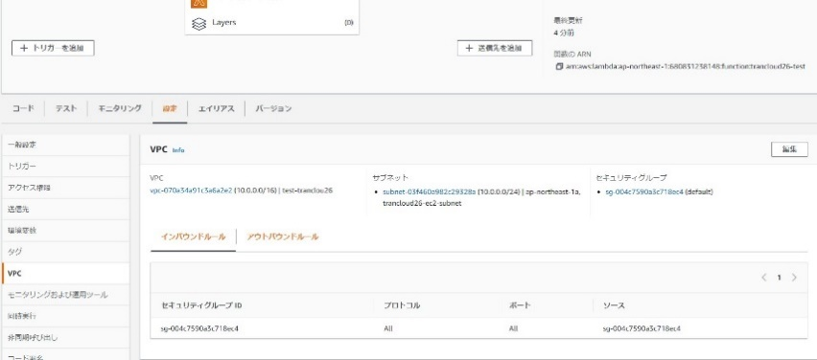 左ペインから「関数」を選択する。 作業対象の関数名にをクリックする。 設定タブのメニューからVPCを選択し、編集ボタンを押す。 セキュリティグループの項目で現在設定されているセキュリティグループの右側の×を押し、デタッチする。 | ※各行毎のLambda情報は以下のファイルを参照のこと。 横浜銀行： 別紙_運用手順書用サービス設定値一覧_横浜銀行.xlsx Lambdaシート 東日本銀行 別紙_運用手順書用サービス設定値一覧_東日本銀行.xlsx Lambdaシート | □
4 | セキュリティグループの変更-2 | 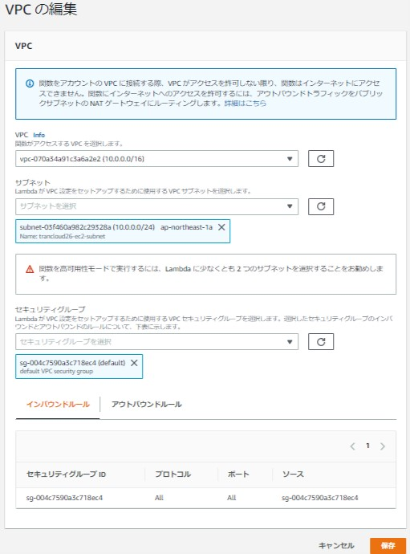 セキュリティグループの項目でからウィルス隔離用のセキュリティグループにチェックを選択。「保存」ボタンを押し、アタッチする。 ウィルス隔離用セキュリティグループ 横浜銀行：wc-prod-tky-priv-isolation_sg 東日本銀行：xc-prod-tky-priv-isolation_sg | 対象のLambda関数にウィルス隔離用のセキュリティグループがアタッチされていることを確認する。 | □
5 | セキュリティグループの戻し-1 | 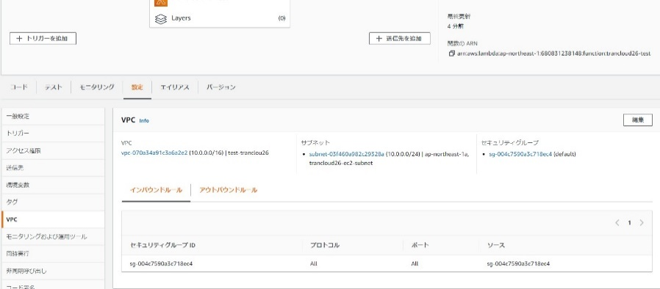 ※ウィルス隔離用セキュリティグループ設定後に、対象Lambda関数のセキュリティグループを元に戻す手順を以下に記載する。 左ペインから「関数」を選択する。 作業対象の関数をクリックする。 セキュリティグループの管理画面で現在設定されているウィルス隔離用セキュリティグループのチェックをはずし、デタッチする。 | ※各行毎のLambda情報は以下のファイルを参照のこと。 横浜銀行： 別紙_運用手順書用サービス設定値一覧_横浜銀行.xlsx Lambdaシート 東日本銀行 別紙_運用手順書用サービス設定値一覧_東日本銀行.xlsx Lambdaシート | □
6 | セキュリティグループの戻し-2 | セキュリティグループの管理画面でから作業対象のLambda関数用のセキュリティグループにチェックを入れ、「保存」ボタンを押し、アタッチする。 追加すべきセキュリティグループについては、5にて記載している別紙のシート内から作業対象のLambda関数用のセキュリティグループ名を確認し、入力する。 | 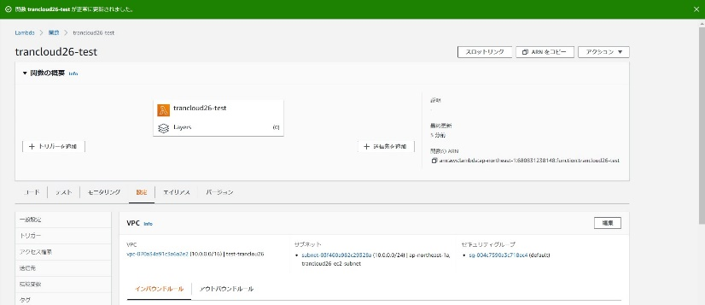 対象のLambda関数からウィルス隔離用のセキュリティグループがデタッチされ、元のセキュリティグループが設定されていることを確認する。 | □
7 | AWSコンソールの終了 端末ログオフ | ブラウザを閉じてAWSコンソールを終了し、各環境ごと以下の手順を実施する。 ■本番・研修・開発環境 AWSコンソール管理端末からログオフを実施する。 | AWSコンソールの終了および、AWSコンソール管理端末からのログオフを確認する。 | □

